Sheet1
 |  |  |  |  |  | スタート | D0 | D1 | D2 | D3 | D4 | D5 | D6 | D7 | ストップ

 |  |  | シリアルデータ |  |  | スタート |  | D0 |  | D1 |  | D2 |  | D3 |  | D4 | D5 | D6 |  | D7 | ストップ

 |  |  |  |  |  |  |  |  | 半クロックずらす

 |  |  | 取り込みクロック

 |  |  | カウンタRS |  |  | カウント開始 |  |  |  |  |  |  |  |  |  |  |  |  | カウント停止

 |  |  | シフトレジスタの出力 |  | O7 | ゴミ |  | D0 |  | D1 |  | D2 |  | D3 |  | D4 | D5 | D6 |  | D7 | ←青の時にストアレジスタに保存する
 |  |  |  |  | O6 |  |  | ゴミ |  | D0 |  | D1 |  | D2 |  | D3 | D4 | D5 |  | D6
 |  |  |  |  | O5 |  |  |  |  | ゴミ |  | D0 |  | D1 |  | D2 | D3 | D4 |  | D5
 |  |  |  |  | O4 |  |  |  |  |  |  | ゴミ |  | D0 |  | D1 | D2 | D3 |  | D4
 |  |  |  |  | O3 |  |  |  |  |  |  |  |  | ゴミ |  | D0 | D1 | D2 |  | D3
 |  |  |  |  | O2 |  |  |  |  |  |  |  |  |  |  | ゴミ | D0 | D1 |  | D2
 |  |  |  |  | O1 |  |  |  |  |  |  |  |  |  |  |  | ゴミ | D0 |  | D1
 |  |  |  |  | O0 |  |  |  |  |  |  |  |  |  |  |  |  | ゴミ |  | D0
 |  |  |  |  | レジスタの外 |  |  |  |  |  |  |  |  |  |  |  |  |  |  | ゴミ

 |  |  | シリアルデータ |  |  | スタート |  | D0 |  | D1 |  | D2 |  | D3 |  | D4 | D5 | D6 |  | D7 | ストップ

 |  |  |  |  |  |  |  |  |  |  |  |  |  | ずれが累積されて影響が→

 |  |  | 取り込みクロック

 |  |  |  |  |  |  |  |  |  |  |  |  |  |  |  |  |  |  |  |  | 同じデータを読んでしまう

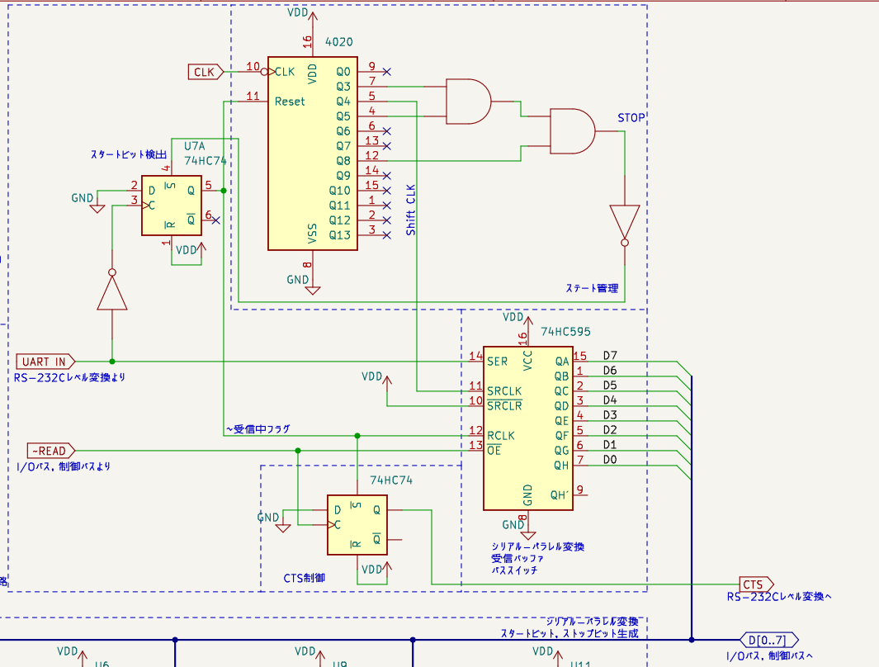

出力データ |  |  |  |  |  | スタート |  | D0 |  | D1 |  | D2 |  | D3 |  | D4 | D5 | D6 |  | D7 | ストップ

シフトレジスタCLK

 |  | 送信データロード

シフトレジスタの出力 | 0 | H
 | 1 | H |  | H
 | 2 | D7 |  | H |  | H
 | 3 | D6 |  | D7 |  | H |  | H
 | 4 | D5 |  | D6 |  | D7 |  | H |  | H
 | 5 | D4 |  | D5 |  | D6 |  | D7 |  | H |  | H
 | 6 | D3 |  | D4 |  | D5 |  | D6 |  | D7 |  | H |  | H
 | 7 | D2 |  | D3 |  | D4 |  | D5 |  | D6 |  | D7 |  | H |  | H
 | 8 | D1 |  | D2 |  | D3 |  | D4 |  | D5 |  | D6 |  | D7 |  | H | H
 | 9 | D0 |  | D1 |  | D2 |  | D3 |  | D4 |  | D5 |  | D6 |  | D7 | H | H
 | 10 | L |  | D0 |  | D1 |  | D2 |  | D3 |  | D4 |  | D5 |  | D6 | D7 | H |  | H
 | 11 | H |  | L |  | D0 |  | D1 |  | D2 |  | D3 |  | D4 |  | D5 | D6 | D7 |  | H | H
出力される→ | 12 | H |  | H |  | L |  | D0 |  | D1 |  | D2 |  | D3 |  | D4 | D5 | D6 |  | D7 | H

